1
工程款支付证书
工程名称 |  | 佛山市南海线国家生态工业示范园指示牌工程 |  |  |  |  | 建设单位 |  | 佛山市南海区丹灶镇仙湖管理处 |  |  |  | ERP编号 |  | 6401 | 档案编号
合同金额 |  | 401,927.02 |  |  | 中标时间 | 2017.1.23 | 已提供工程资料 |  | 中标书、施工合同、验收报告、结算书 |  |  |  | 保存地址 |  |  | 责任单位
决算金额 |  | 201,059.40 |  |  | 决算时间 | 2018.6.21 | 项目部印章 |  |  |  |  |  | 施工人 |  | 翁茂宏13802680963 | 区域责任人 |  | 省办负责人 | 广东公司杨学良18998374238
序号 | 经营填写 |  |  |  |  | 工程填写 | 经营填写 |  |  | 财务填写 | 经营、工程、质安填写 |  | 区域负责人 |  | 申请部门填写财务核对 |  |  | 本次支付 金额 | 剩余款项
 | 到款情况 |  |  |  |  |  | 暂列金 |  |  | 代缴税金 | 其他扣款 |  | 预留款 |  | 成本票
 | 日期 | 工程款金额 | 周转金金额 | 到款银行 | 到款账户 | 完成进度 | 比例 | 金额 | 备注 | 金额 | 金额 | 备注 | 金额 | 备注 | 供货单位 | 合同额 | 成本票额
 | 2021-04-13 | 201059.4 |  | 中国银行合肥蜀山支行营业部 | 1752571 90682 |  | 2.0% | 4,021.19 |  | 6,615.00 | 500.00 | 外经证
 | 2021-04-22 |  |  |  |  |  |  |  |  |  | 100.00 | 转账费

 |  | 201059.4 | 0 |  |  |  |  | 4021.188 |  | 6615 | 600 |  | 0 |  |  |  |  |  | 189823.21
本次结算、支付明细 |  | 应支付金额 |  |  |  |  | 本次支付金额 |  |  |  |  | 小写
 |  | 已支付金额 |  |  | 0.00 |  |  |  |  |  |  | 大写

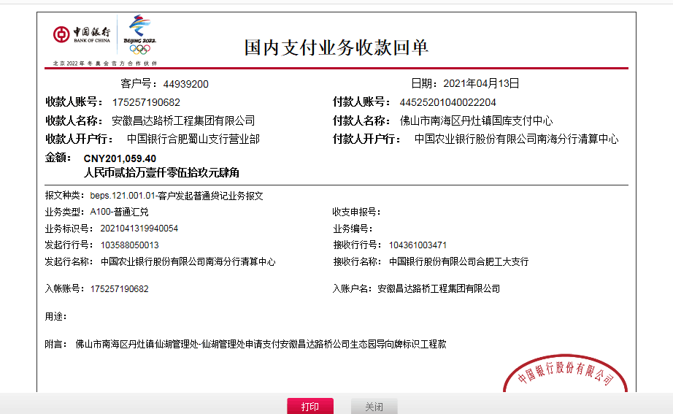

 |  |  |  |  |  |  |  |  |  |  |  |  |  |  |  |  |  |  |  | 11

